Activité
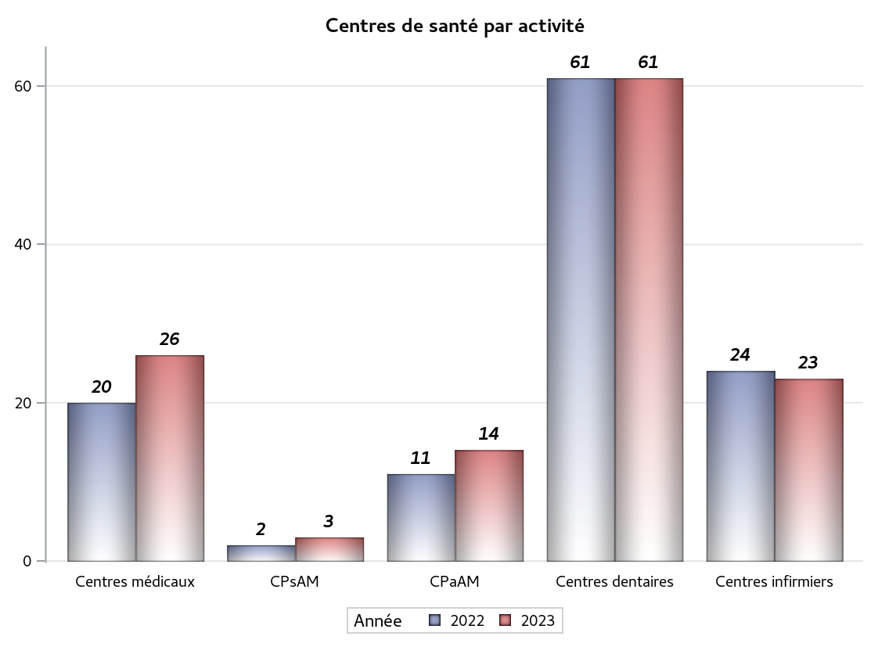

Implantation
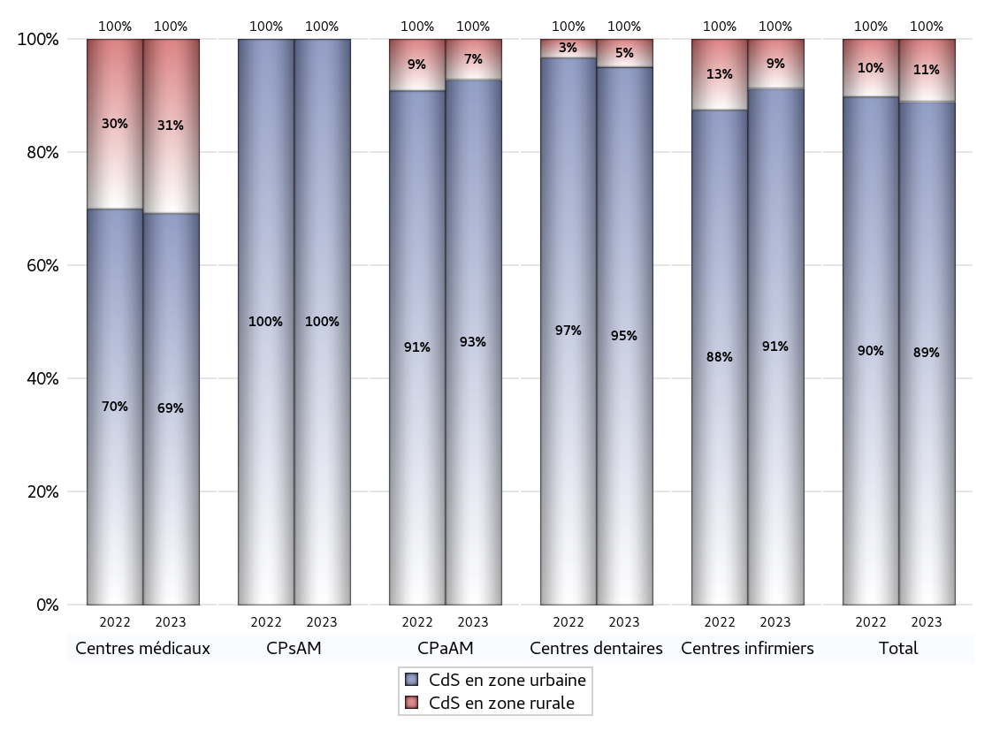
ZONE D'IMPLANTATION DES CENTRES
 | centres médicaux |  |  | Centres de santé polyvalents sans auxiliaires médicaux CPsAM |  | Centres de santé polyvalents avec auxiliaires médicaux CPaAM |  | Total centres à activité médicale | Centres de santé dentaires |  |  | Centres de santé infirmiers |  | Grand Total | Dont centres de santé pluri professionnels
 | avec MG et avec auxiliaires médicaux | avec MG et sans auxiliaires médicaux | sans MG | avec MG | sans MG | avec MG | sans MG |  | avec MG et avec auxiliaires médicaux | avec MG et sans auxiliaires médicaux | sans MG | avec MG | sans MG
CdS en zone urbaine | 7 | 5 | 6 | 2 | 1 | 7 | 6 | 34 | 0 | 0 | 58 | 0 | 21 | 113 | 15
Sous total zone urbaine | 18 |  |  | 3 |  | 13 |  |  | 58 |  |  | 21
Dont QPV | 0 | 1 | 0 | 0 | 0 | 0 | 0 | 1 | 0 | 0 | 6 | 0 | 1 | 8 | 0
Dont quartier vécu | 0 | 0 | 0 | 0 | 0 | 0 | 0 | 0 | 0 | 0 | 0 | 0 | 1 | 1 | 0
Dont zone prioritaire du SROS | 6 | 4 | 4 | 1 | 0 | 4 | 2 | 21 | 0 | 0 | 8 | 0 | 2 | 31 | 11
CdS en zone rurale | 2 | 6 | 0 | 0 | 0 | 1 | 0 | 9 | 1 | 1 | 1 | 0 | 2 | 14 | 4
Sous total zone rurale | 8 |  |  | 0 |  | 1 |  |  | 3 |  |  | 2
Dont zone prioritaire du SROS | 2 | 5 | 0 | 0 | 0 | 1 | 0 | 8 | 1 | 1 | 1 | 0 | 0 | 11 | 4
Total(sous total zone urbaine + sous total zone rurale) | 26 |  |  | 3 |  | 14 |  | 43 | 61 |  |  | 23 |  | 127 | 19

Gestionnaires
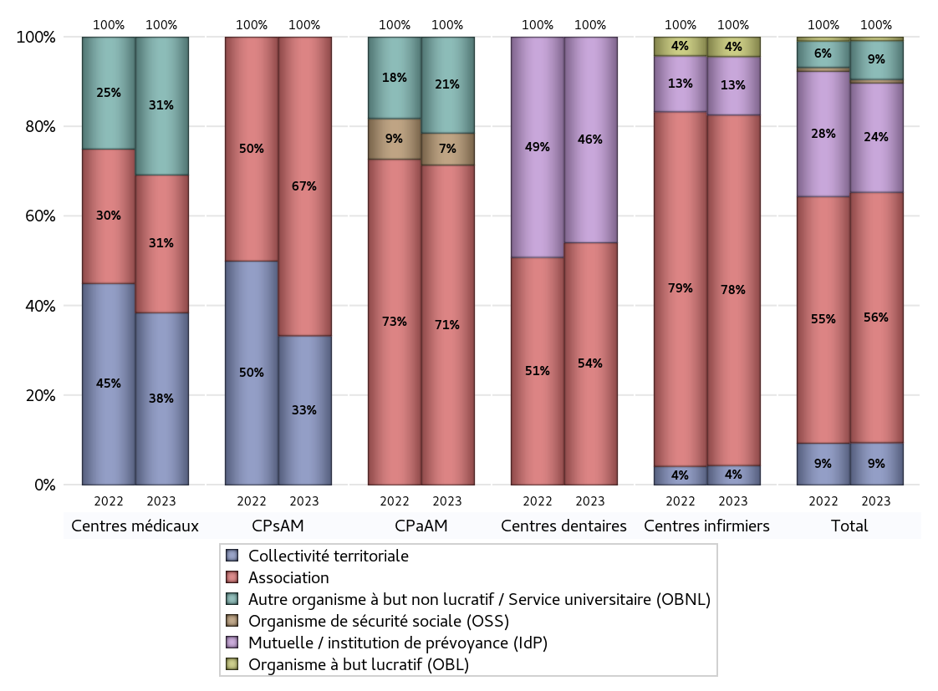
NOMBRE DE CENTRES DE SANTE PAR GESTIONNAIRE
 | centres médicaux |  |  | Centres de santé polyvalents sans auxiliaires médicaux CPsAM |  | Centres de santé polyvalents avec auxiliaires médicaux CPaAM |  | Total centres à activité médicale | Centres de santé dentaires |  |  | Centres de santé infirmiers |  | Grand Total | Dont centres de santé pluri professionnels
 | avec MG et avec auxiliaires médicaux | avec MG et sans auxiliaires médicaux | sans MG | avec MG | sans MG | avec MG | sans MG |  | avec MG et avec auxiliaires médicaux | avec MG et sans auxiliaires médicaux | sans MG | avec MG | sans MG
Collectivité territoriale | 3 | 7 | 0 | 1 | 0 | 0 | 0 | 11 | 0 | 0 | 0 | 0 | 1 | 12 | 4
Sous total Collectivité territoriale | 10 |  |  | 1 |  | 0 |  |  | 0 |  |  | 1
Association | 1 | 2 | 5 | 1 | 1 | 4 | 6 | 20 | 1 | 1 | 31 | 0 | 18 | 71 | 6
Sous total Association | 8 |  |  | 2 |  | 10 |  |  | 33 |  |  | 18
Mutuelle / institution de prévoyance (IdP) | 0 | 0 | 0 | 0 | 0 | 0 | 0 | 0 | 0 | 0 | 28 | 0 | 3 | 31 | 0
Sous total IdP | 0 |  |  | 0 |  | 0 |  |  | 28 |  |  | 3
Organisme de sécurité sociale (OSS) | 0 | 0 | 0 | 0 | 0 | 1 | 0 | 1 | 0 | 0 | 0 | 0 | 0 | 1 | 1
Sous total OSS | 0 |  |  | 0 |  | 1 |  |  | 0 |  |  | 0
Autre organisme à but non lucratif / Service universitaire (OBNL) | 5 | 2 | 1 | 0 | 0 | 3 | 0 | 11 | 0 | 0 | 0 | 0 | 0 | 11 | 8
Sous total OBNL | 8 |  |  | 0 |  | 3 |  |  | 0 |  |  | 0
Organisme à but lucratif (OBL) | 0 | 0 | 0 | 0 | 0 | 0 | 0 | 0 | 0 | 0 | 0 | 0 | 1 | 1 | 0
Sous total OBL | 0 |  |  | 0 |  | 0 |  |  | 0 |  |  | 1
Autre organisme à but lucratif | 0 | 0 | 0 | 0 | 0 | 0 | 0 | 0 | 0 | 0 | 0 | 0 | 0 | 0 | 0
Sous total Autre OBL | 0 |  |  | 0 |  | 0 |  |  | 0 |  |  | 0
Etablissement de santé (ES) | 0 | 0 | 0 | 0 | 0 | 0 | 0 | 0 | 0 | 0 | 0 | 0 | 0 | 0 | 0
Sous total ES | 0 |  |  | 0 |  | 0 |  |  | 0 |  |  | 0
Etat | 0 | 0 | 0 | 0 | 0 | 0 | 0 | 0 | 0 | 0 | 0 | 0 | 0 | 0 | 0
Sous total SU | 0 |  |  | 0 |  | 0 |  |  | 0 |  |  | 0
Total | 26 |  |  | 3 |  | 14 |  | 43 | 61 |  |  | 23 |  | 127 | 19

Effectifs
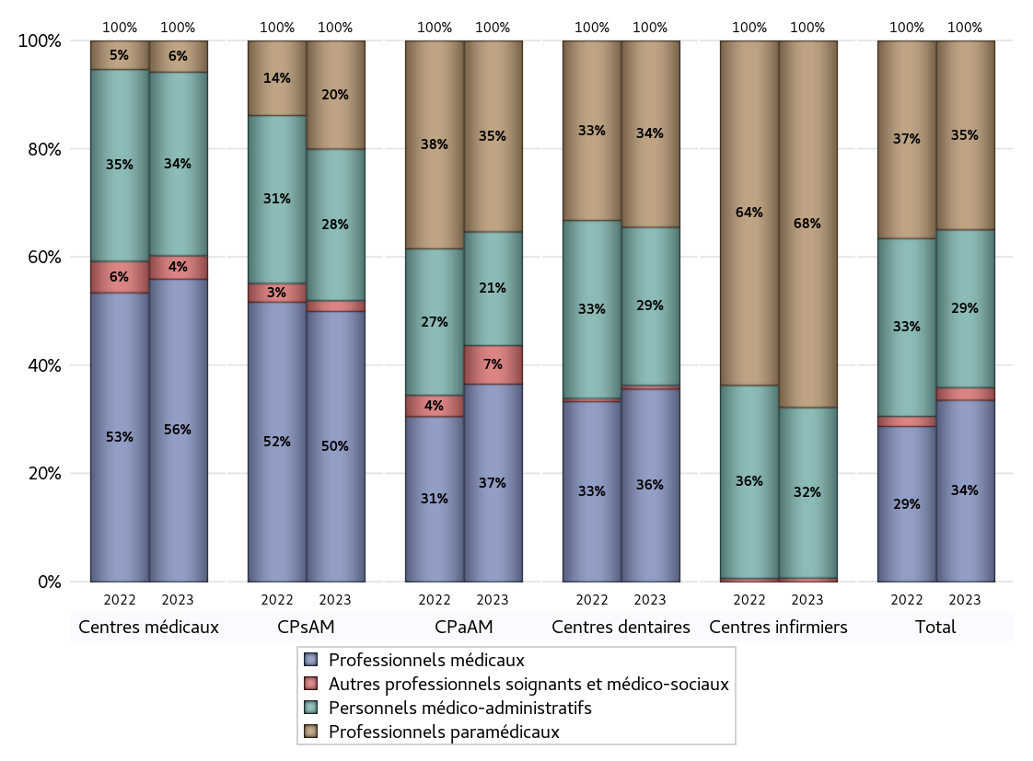
EFFECTIFS DES CENTRES
 | centres médicaux | Centres de santé polyvalents sans auxiliaires médicaux CPsAM | Centres de santé polyvalents avec auxiliaires médicaux CPaAM | Total centres à activité médicale | Centres de santé dentaires | Centres de santé infirmiers | Grand Total
Professionnels médicaux (1) | 155 | 25 | 87 | 267 | 266 | 0 | 533
Dont Médecins généralistes | 113 | 6 | 37 | 156 | 5 | 0 | 161
Dont Autres médecins spécialistes | 29 | 6 | 37 | 72 | 11 | 0 | 83
Dont Sages-Femmes | 5 | 2 | 6 | 13 | 1 | 0 | 14
Dont Chrirurgiens dentistes | 2 | 11 | 6 | 19 | 249 | 0 | 268
Dont Autres professionnels médicaux | 6 | 0 | 1 | 7 | 0 | 0 | 7
Professionnels paramédicaux (2) | 16 | 10 | 84 | 110 | 257 | 187 | 554
Dont Infirmiers | 5 | 0 | 16 | 21 | 5 | 185 | 211
Dont Assistants dentaires | 1 | 10 | 6 | 17 | 243 | 0 | 260
Dont Autres | 10 | 0 | 62 | 72 | 9 | 2 | 83
Pharmaciens (3) | 0 | 0 | 0 | 0 | 0 | 0 | 0
Total Professionnels de santé (1)+(2)(+3) | 171 | 35 | 171 | 377 | 523 | 187 | 1087
Autres professionnels soignants et médico-sociaux (4) | 12 | 1 | 17 | 30 | 5 | 2 | 37
Personnels médico-administratifs (5) | 94 | 14 | 50 | 158 | 218 | 87 | 463
Total (1)+(2)+(3)+(4)+(5) | 277 | 50 | 238 | 565 | 746 | 276 | 1587

Fonctionnement
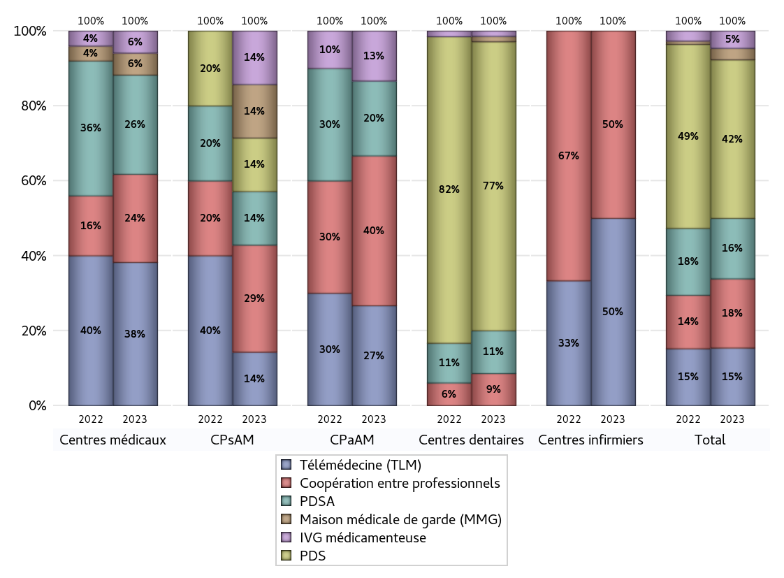
FONCTIONNEMENT(PDSA/MMG/IVG/TLM/PPR/COOP)
 | centres médicaux |  |  | Centres de santé polyvalents sans auxiliaires médicaux CPsAM |  | Centres de santé polyvalents avec auxiliaires médicaux CPaAM |  | Total centres à activité médicale | Centres de santé dentaires |  |  | Centres de santé infirmiers |  | Grand Total | Dont centres de santé pluri professionnels
 | avec MG et avec auxiliaires médicaux | avec MG et sans auxiliaires médicaux | sans MG | avec MG | sans MG | avec MG | sans MG |  | avec MG et avec auxiliaires médicaux | avec MG et sans auxiliaires médicaux | sans MG | avec MG | sans MG
PDSA au sein du centre | 1 | 1 | 1 | 0 | 1 | 0 | 2 | 6 | 1 | 0 | 7 | 0 | 0 | 14 | 2
PDSA en dehors du centre | 3 | 3 | 0 | 0 | 0 | 0 | 1 | 7 | 0 | 0 | 0 | 0 | 0 | 7 | 3
Sous total 1 PDSA | 4 | 4 | 1 | 0 | 1 | 0 | 3 | 13 | 1 | 0 | 7 | 0 | 0 | 21 | 5
Sous total PDSA | 9 |  |  | 1 |  | 3 |  |  | 8 |  |  | 0
PDS au sein du centre | 0 | 0 | 0 | 0 | 1 | 0 | 0 | 1 | 1 | 1 | 52 | 0 | 0 | 55 | 1
PDS en dehors du centre | 0 | 0 | 0 | 0 | 0 | 0 | 0 | 0 | 0 | 0 | 0 | 0 | 0 | 0 | 0
Sous Total 1 PDS | 0 | 0 | 0 | 0 | 1 | 0 | 0 | 1 | 1 | 1 | 52 | 0 | 0 | 55 | 1
Sous total PDS | 0 |  |  | 1 |  | 0 |  |  | 54 |  |  | 0
Maison médicale de garde (MMG) | 1 | 1 | 0 | 1 | 0 | 0 | 0 | 3 | 1 | 0 | 0 | 0 | 0 | 4 | 2
Sous total MMG | 2 |  |  | 1 |  | 0 |  |  | 1 |  |  | 0
IVG instrumentale | 0 | 0 | 0 | 0 | 0 | 0 | 0 | 0 | 0 | 0 | 0 | 0 | 0 | 0 | 0
Sous total IVGI | 0 |  |  | 0 |  | 0 |  |  | 0 |  |  | 0
IVG médicamenteuse | 2 | 0 | 0 | 1 | 0 | 2 | 0 | 5 | 0 | 1 | 0 | 0 | 0 | 6 | 4
Sous total IVGM | 2 |  |  | 1 |  | 2 |  |  | 1 |  |  | 0
Télémédecine (TLM) | 5 | 7 | 1 | 0 | 1 | 3 | 1 | 18 | 0 | 0 | 0 | 0 | 2 | 20 | 8
Sous total TLM | 13 |  |  | 1 |  | 4 |  |  | 0 |  |  | 2
Participation à un programme de recherche (PPR) | 0 | 0 | 0 | 0 | 0 | 0 | 0 | 0 | 0 | 0 | 0 | 0 | 0 | 0 | 0
Sous total PPR | 0 |  |  | 0 |  | 0 |  |  | 0 |  |  | 0
Coopération entre professionnels | 4 | 1 | 3 | 1 | 1 | 3 | 3 | 16 | 1 | 0 | 5 | 0 | 2 | 24 | 8
Sous total Coop | 8 |  |  | 2 |  | 6 |  |  | 6 |  |  | 2
Total | 34 |  |  | 7 |  | 15 |  | 56 | 70 |  |  | 4 |  | 130 | 28

Prévention
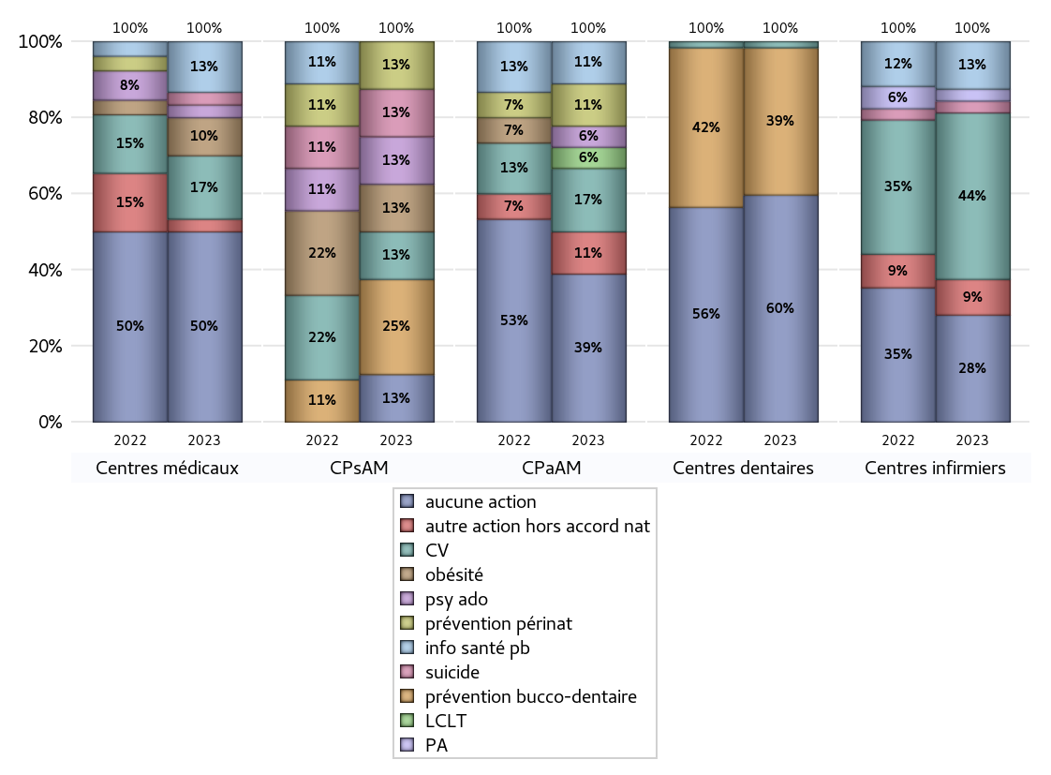
ACTIONS DE PREVENTION
 | centres médicaux |  |  | Centres de santé polyvalents sans auxiliaires médicaux CPsAM |  | Centres de santé polyvalents avec auxiliaires médicaux CPaAM |  | Total centres à activité médicale | Centres de santé dentaires |  |  | Centres de santé infirmiers |  | Grand Total | Dont centres de santé pluri professionnels
 | avec MG et avec auxiliaires médicaux | avec MG et sans auxiliaires médicaux | sans MG | avec MG | sans MG | avec MG | sans MG |  | avec MG et avec auxiliaires médicaux | avec MG et sans auxiliaires médicaux | sans MG | avec MG | sans MG
Aucune action | 6 | 4 | 5 | 1 | 0 | 2 | 5 | 23 | 1 | 1 | 35 | 0 | 9 | 69 | 10
Sous total aucune action | 15 |  |  | 1 |  | 7 |  |  | 37 |  |  | 9
Amélioration de la couverture vaccinale CV) | 1 | 4 | 0 | 1 | 0 | 3 | 0 | 9 | 0 | 0 | 1 | 0 | 14 | 24 | 4
Sous total CV | 5 |  |  | 1 |  | 3 |  |  | 1 |  |  | 14
Lutte contre la tuberculose (LCLT) | 0 | 0 | 0 | 0 | 0 | 1 | 0 | 1 | 0 | 0 | 0 | 0 | 0 | 1 | 1
Sous total LCLT | 0 |  |  | 0 |  | 1 |  |  | 0 |  |  | 0
Surpoids et obésité chez l'enfant | 1 | 2 | 0 | 1 | 0 | 0 | 0 | 4 | 0 | 0 | 0 | 0 | 0 | 4 | 1
Sous total obésité | 3 |  |  | 1 |  | 0 |  |  | 0 |  |  | 0
Souffrance psychique et conduites addictives chez l'adolescent de 12 à 25 ans | 1 | 0 | 0 | 1 | 0 | 1 | 0 | 3 | 0 | 0 | 0 | 0 | 0 | 3 | 2
Sous total souffrance psy ado | 1 |  |  | 1 |  | 1 |  |  | 0 |  |  | 0
Prévention du suicide | 0 | 1 | 0 | 1 | 0 | 0 | 0 | 2 | 0 | 0 | 0 | 0 | 1 | 3 | 0
Sous total prévention suicide | 1 |  |  | 1 |  | 0 |  |  | 0 |  |  | 1
Prévention spécifique en direction des personnes âgées pour les régions non incluses dans les expérimentations PAERPA | 0 | 0 | 0 | 0 | 0 | 0 | 0 | 0 | 0 | 0 | 0 | 0 | 1 | 1 | 0
Sous total prévention PA | 0 |  |  | 0 |  | 0 |  |  | 0 |  |  | 1
Prévention périnatale | 0 | 0 | 0 | 1 | 0 | 2 | 0 | 3 | 0 | 0 | 0 | 0 | 0 | 3 | 2
Sous total prévention périnat | 0 |  |  | 1 |  | 2 |  |  | 0 |  |  | 0
Mission de relais d'information ou d'action de santé publique dans les thèmes visés par l'accord national | 2 | 1 | 1 | 0 | 0 | 2 | 0 | 6 | 0 | 0 | 0 | 0 | 4 | 10 | 4
Sous total info santé pb | 4 |  |  | 0 |  | 2 |  |  | 0 |  |  | 4
Prévention bucco-dentaire (mission de santé publique dentaire ou bilan bucco dentaire) | 0 | 0 | 0 | 1 | 1 | 0 | 0 | 2 | 0 | 0 | 24 | 0 | 0 | 26 | 0
Sous total prévention bucco-dentaire | 0 |  |  | 2 |  | 0 |  |  | 24 |  |  | 0
Autre action non visée dans l'accord national | 1 | 0 | 0 | 0 | 0 | 1 | 1 | 3 | 0 | 0 | 0 | 0 | 3 | 6 | 2
Sous total autre action hors accord nat | 1 |  |  | 0 |  | 2 |  |  | 0 |  |  | 3

Total1 des Centres de santé avec au moins une action | 3 | 7 | 1 | 1 | 1 | 6 | 1 | 20 | 0 | 0 | 24 | 0 | 14 | 58 | 9
Total2 des Centres de santé avec au moins une action | 11 |  |  | 2 |  | 7 |  |  | 24 |  |  | 14

ETP
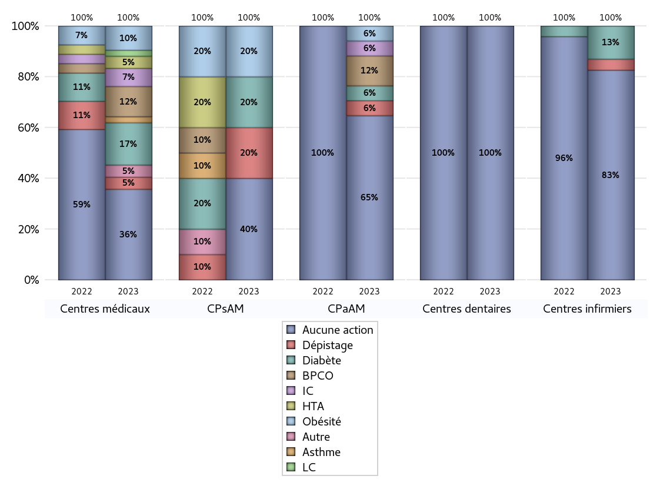
EDUCATION THERAPEUTIQUE DU PATIENT
 | centres médicaux |  |  | Centres de santé polyvalents sans auxiliaires médicaux CPsAM |  | Centres de santé polyvalents avec auxiliaires médicaux CPaAM |  | Total centres à activité médicale | Centres de santé dentaires |  |  | Centres de santé infirmiers |  | Grand Total | Dont centres de santé pluri professionnels
 | avec MG et avec auxiliaires médicaux | avec MG et sans auxiliaires médicaux | sans MG | avec MG | sans MG | avec MG | sans MG |  | avec MG et avec auxiliaires médicaux | avec MG et sans auxiliaires médicaux | sans MG | avec MG | sans MG
Aucune action | 3 | 7 | 5 | 1 | 1 | 6 | 5 | 28 | 1 | 1 | 59 | 0 | 19 | 108 | 11
Sous total aucune action | 15 |  |  | 2 |  | 11 |  |  | 61 |  |  | 19
Diabète | 4 | 3 | 0 | 1 | 0 | 1 | 0 | 9 | 0 | 0 | 0 | 0 | 3 | 12 | 5
Sous total diabète | 7 |  |  | 1 |  | 1 |  |  | 0 |  |  | 3
Asthme | 1 | 0 | 0 | 0 | 0 | 0 | 0 | 1 | 0 | 0 | 0 | 0 | 0 | 1 | 1
Sous total asthme | 1 |  |  | 0 |  | 0 |  |  | 0 |  |  | 0
BPCO | 4 | 1 | 0 | 0 | 0 | 1 | 1 | 7 | 0 | 0 | 0 | 0 | 0 | 7 | 5
Sous total BPCO | 5 |  |  | 0 |  | 2 |  |  | 0 |  |  | 0
Insuffisance cardiaque (IC) | 2 | 1 | 0 | 0 | 0 | 1 | 0 | 4 | 0 | 0 | 0 | 0 | 0 | 4 | 3
Sous total IC | 3 |  |  | 0 |  | 1 |  |  | 0 |  |  | 0
HTA | 2 | 0 | 0 | 0 | 0 | 0 | 0 | 2 | 0 | 0 | 0 | 0 | 0 | 2 | 2
Sous total HTA | 2 |  |  | 0 |  | 0 |  |  | 0 |  |  | 0
Lombalgie chronique (LC) | 0 | 1 | 0 | 0 | 0 | 0 | 0 | 1 | 0 | 0 | 0 | 0 | 0 | 1 | 0
Sous total LC | 1 |  |  | 0 |  | 0 |  |  | 0 |  |  | 0
Obésité | 4 | 0 | 0 | 1 | 0 | 1 | 0 | 6 | 0 | 0 | 0 | 0 | 0 | 6 | 5
Sous total obésité | 4 |  |  | 1 |  | 1 |  |  | 0 |  |  | 0
VIH | 0 | 0 | 0 | 0 | 0 | 0 | 0 | 0 | 0 | 0 | 0 | 0 | 0 | 0 | 0
Sous total VIH | 0 |  |  | 0 |  | 0 |  |  | 0 |  |  | 0
Douleur | 0 | 0 | 0 | 0 | 0 | 0 | 0 | 0 | 0 | 0 | 0 | 0 | 0 | 0 | 0
Sous total douleur | 0 |  |  | 0 |  | 0 |  |  | 0 |  |  | 0
Action de dépistage | 1 | 0 | 1 | 1 | 0 | 1 | 0 | 4 | 0 | 0 | 0 | 0 | 1 | 5 | 2
Sous total dépistage | 2 |  |  | 1 |  | 1 |  |  | 0 |  |  | 1
Autre | 1 | 1 | 0 | 0 | 0 | 0 | 0 | 2 | 0 | 0 | 0 | 0 | 0 | 2 | 1
Sous total autre | 2 |  |  | 0 |  | 0 |  |  | 0 |  |  | 0

Total1 des Centres de santé avec au moins une action | 6 | 4 | 1 | 1 | 0 | 2 | 1 | 15 | 0 | 0 | 0 | 0 | 4 | 19 | 8
Total2 des Centres de santé avec au moins une action | 11 |  |  | 1 |  | 3 |  |  | 0 |  |  | 4

promo santé
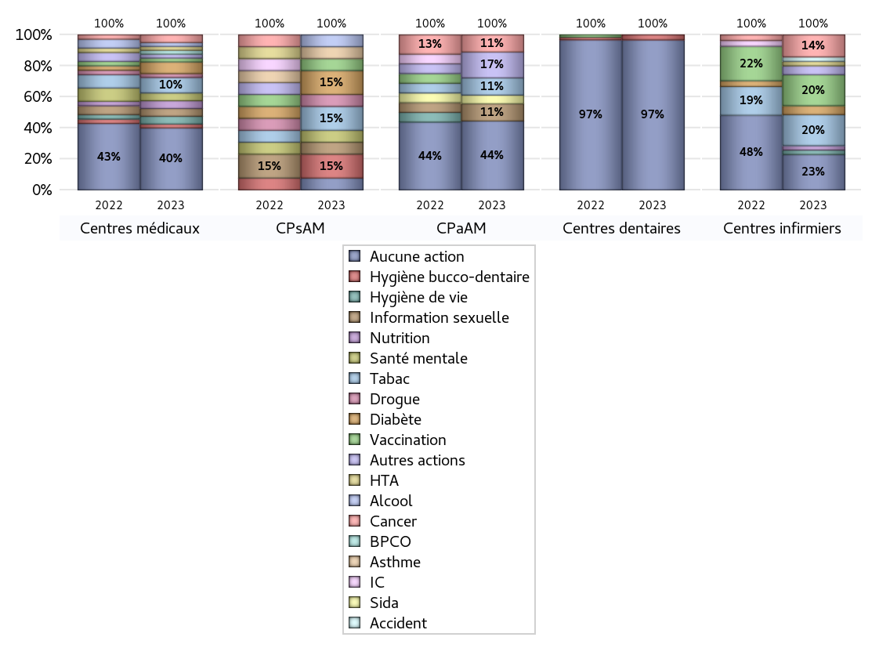
PROMOTION ET EDUCATION POUR LA SANTE
 | centres médicaux |  |  | Centres de santé polyvalents sans auxiliaires médicaux CPsAM |  | Centres de santé polyvalents avec auxiliaires médicaux CPaAM |  | Total centres à activité médicale | Centres de santé dentaires |  |  | Centres de santé infirmiers |  | Grand Total | Dont centres de santé pluri professionnels
 | avec MG et avec auxiliaires médicaux | avec MG et sans auxiliaires médicaux | sans MG | avec MG | sans MG | avec MG | sans MG |  | avec MG et avec auxiliaires médicaux | avec MG et sans auxiliaires médicaux | sans MG | avec MG | sans MG
Aucune action | 5 | 6 | 5 | 1 | 0 | 2 | 6 | 25 | 1 | 1 | 57 | 0 | 8 | 92 | 9
Sous total aucune action | 16 |  |  | 1 |  | 8 |  |  | 59 |  |  | 8
diabète | 1 | 2 | 0 | 1 | 1 | 0 | 0 | 5 | 0 | 0 | 0 | 0 | 2 | 7 | 1
Sous total diabète | 3 |  |  | 2 |  | 0 |  |  | 0 |  |  | 2
asthme | 0 | 0 | 0 | 1 | 0 | 0 | 0 | 1 | 0 | 0 | 0 | 0 | 0 | 1 | 0
Sous total asthme | 0 |  |  | 1 |  | 0 |  |  | 0 |  |  | 0
BPCO | 0 | 1 | 0 | 0 | 0 | 0 | 0 | 1 | 0 | 0 | 0 | 0 | 0 | 1 | 0
Sous total BPCO | 1 |  |  | 0 |  | 0 |  |  | 0 |  |  | 0
Insuffisance cardiaque (IC) | 0 | 0 | 0 | 0 | 0 | 0 | 0 | 0 | 0 | 0 | 0 | 0 | 0 | 0 | 0
Sous total IC | 0 |  |  | 0 |  | 0 |  |  | 0 |  |  | 0
HTA | 1 | 0 | 0 | 0 | 0 | 0 | 0 | 1 | 0 | 0 | 0 | 0 | 1 | 2 | 1
Sous total HTA | 1 |  |  | 0 |  | 0 |  |  | 0 |  |  | 1
Accident de la vie courante | 0 | 0 | 0 | 0 | 0 | 0 | 0 | 0 | 0 | 0 | 0 | 0 | 1 | 1 | 0
Sous total accident | 0 |  |  | 0 |  | 0 |  |  | 0 |  |  | 1
Alcool | 1 | 0 | 0 | 1 | 0 | 0 | 0 | 2 | 0 | 0 | 0 | 0 | 0 | 2 | 1
Sous total alcool | 1 |  |  | 1 |  | 0 |  |  | 0 |  |  | 0
cancer | 0 | 1 | 1 | 0 | 0 | 2 | 0 | 4 | 0 | 0 | 0 | 0 | 5 | 9 | 2
Sous total cancer | 2 |  |  | 0 |  | 2 |  |  | 0 |  |  | 5
Hépatite | 0 | 0 | 0 | 0 | 0 | 0 | 0 | 0 | 0 | 0 | 0 | 0 | 0 | 0 | 0
Sous total hépatite | 0 |  |  | 0 |  | 0 |  |  | 0 |  |  | 0
Hygiène bucco-dentaire | 1 | 0 | 0 | 1 | 1 | 0 | 0 | 3 | 0 | 0 | 2 | 0 | 0 | 5 | 1
Sous total hygiène bucco-dentaire | 1 |  |  | 2 |  | 0 |  |  | 2 |  |  | 0
Hygiène de vie | 1 | 1 | 0 | 0 | 0 | 0 | 0 | 2 | 0 | 0 | 0 | 0 | 1 | 3 | 1
Sous total hygiène de vie | 2 |  |  | 0 |  | 0 |  |  | 0 |  |  | 1
Infection respiratoire | 0 | 0 | 0 | 0 | 0 | 0 | 0 | 0 | 0 | 0 | 0 | 0 | 0 | 0 | 0
Sous total infection respîratoire | 0 |  |  | 0 |  | 0 |  |  | 0 |  |  | 0
Information sexuelle | 0 | 2 | 0 | 1 | 0 | 2 | 0 | 5 | 0 | 0 | 0 | 0 | 0 | 5 | 2
Sous total information sexuelle | 2 |  |  | 1 |  | 2 |  |  | 0 |  |  | 0
Nutrition | 2 | 0 | 0 | 0 | 0 | 0 | 0 | 2 | 0 | 0 | 0 | 0 | 1 | 3 | 2
Sous total nutrition | 2 |  |  | 0 |  | 0 |  |  | 0 |  |  | 1
santé mentale | 1 | 1 | 0 | 1 | 0 | 0 | 0 | 3 | 0 | 0 | 0 | 0 | 0 | 3 | 1
Sous total santé mentale | 2 |  |  | 1 |  | 0 |  |  | 0 |  |  | 0
Sida | 0 | 0 | 0 | 0 | 0 | 1 | 0 | 1 | 0 | 0 | 0 | 0 | 0 | 1 | 1
Sous total sida | 0 |  |  | 0 |  | 1 |  |  | 0 |  |  | 0
Tabac | 3 | 1 | 0 | 1 | 1 | 2 | 0 | 8 | 0 | 0 | 0 | 0 | 7 | 15 | 5
Sous total tabac | 4 |  |  | 2 |  | 2 |  |  | 0 |  |  | 7
Usage de la drogue | 0 | 1 | 0 | 1 | 0 | 0 | 0 | 2 | 0 | 0 | 0 | 0 | 0 | 2 | 0
Sous total drogue | 1 |  |  | 1 |  | 0 |  |  | 0 |  |  | 0
Vaccination | 0 | 1 | 0 | 1 | 0 | 0 | 0 | 2 | 0 | 0 | 0 | 0 | 7 | 9 | 0
Sous total vaccination | 1 |  |  | 1 |  | 0 |  |  | 0 |  |  | 7
Autres actions | 1 | 0 | 0 | 0 | 0 | 3 | 0 | 4 | 0 | 0 | 0 | 0 | 2 | 6 | 4
Sous total autres actions | 1 |  |  | 0 |  | 3 |  |  | 0 |  |  | 2

Total1 des Centres de santé avec au moins une action | 4 | 5 | 1 | 1 | 1 | 6 | 0 | 18 | 0 | 0 | 2 | 0 | 15 | 35 | 10
Total2 des Centres de santé avec au moins une action | 10 |  |  | 2 |  | 6 |  |  | 2 |  |  | 15

activités spécifiques
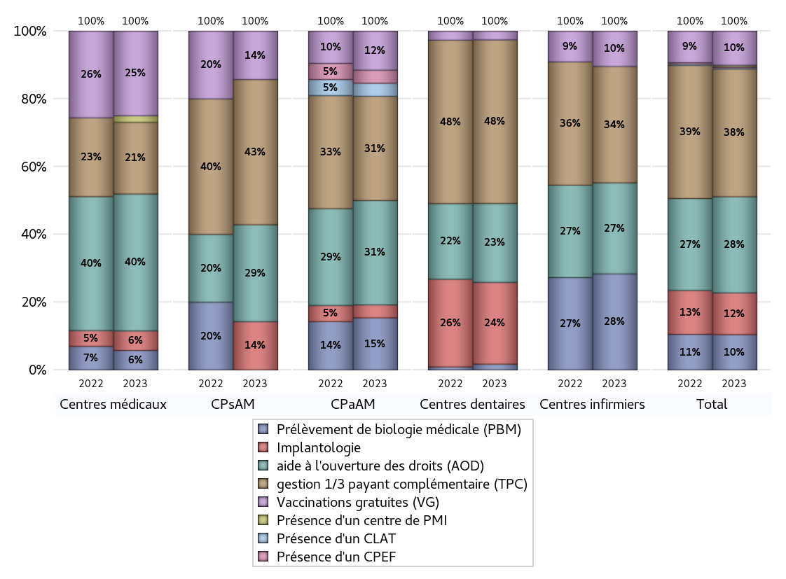
ACTIVITES SPECIFIQUES
 | centres médicaux |  |  | Centres de santé polyvalents sans auxiliaires médicaux CPsAM |  | Centres de santé polyvalents avec auxiliaires médicaux CPaAM |  | Total centres à activité médicale | Centres de santé dentaires |  |  | Centres de santé infirmiers |  | Grand Total | Dont centres de santé pluri professionnels
 | avec MG et avec auxiliaires médicaux | avec MG et sans auxiliaires médicaux | sans MG | avec MG | sans MG | avec MG | sans MG |  | avec MG et avec auxiliaires médicaux | avec MG et sans auxiliaires médicaux | sans MG | avec MG | sans MG
Prélèvement de biologie médicale (PBM) | 0 | 2 | 1 | 0 | 0 | 4 | 0 | 7 | 1 | 1 | 0 | 0 | 19 | 28 | 5
Sous total PBM | 3 |  |  | 0 |  | 4 |  |  | 2 |  |  | 19
Implantologie | 1 | 2 | 0 | 0 | 1 | 1 | 0 | 5 | 0 | 1 | 27 | 0 | 0 | 33 | 2
Sous total implanto | 3 |  |  | 1 |  | 1 |  |  | 28 |  |  | 0
aide à l'ouverture des droits (AOD) | 7 | 10 | 4 | 1 | 1 | 4 | 4 | 31 | 1 | 1 | 25 | 0 | 18 | 76 | 12
Sous total AOD | 21 |  |  | 2 |  | 8 |  |  | 27 |  |  | 18
gestion 1/3 payant complémentaire (TPC) | 2 | 5 | 4 | 2 | 1 | 4 | 4 | 22 | 1 | 1 | 54 | 0 | 23 | 101 | 8
Sous total TPC | 11 |  |  | 3 |  | 8 |  |  | 56 |  |  | 23
Présence d'un CLAT | 0 | 0 | 0 | 0 | 0 | 1 | 0 | 1 | 0 | 0 | 0 | 0 | 0 | 1 | 1
Sous total CLAT | 0 |  |  | 0 |  | 1 |  |  | 0 |  |  | 0
Présence d'un CeGIDD | 0 | 0 | 0 | 0 | 0 | 0 | 0 | 0 | 0 | 0 | 0 | 0 | 0 | 0 | 0
Sous total CeGIDD | 0 |  |  | 0 |  | 0 |  |  | 0 |  |  | 0
Présence d'un CPEF | 0 | 0 | 0 | 0 | 0 | 1 | 0 | 1 | 0 | 0 | 0 | 0 | 0 | 1 | 1
Sous total CPEF | 0 |  |  | 0 |  | 1 |  |  | 0 |  |  | 0
Présence d'un centre de PMI | 0 | 1 | 0 | 0 | 0 | 0 | 0 | 1 | 0 | 0 | 0 | 0 | 0 | 1 | 0
Sous total PMI | 1 |  |  | 0 |  | 0 |  |  | 0 |  |  | 0
Vaccinations gratuites (VG) | 3 | 9 | 1 | 1 | 0 | 3 | 0 | 17 | 0 | 1 | 2 | 0 | 7 | 27 | 6
Sous total VG | 13 |  |  | 1 |  | 3 |  |  | 3 |  |  | 7
Total | 52 |  |  | 7 |  | 26 |  | 85 | 116 |  |  | 67 |  | 268 | 35

